RastreoContactos
Proyecto: Reingreso de Personal a la Icesi Bajo COVID-19 – Directiva del Ministerio de Educación No.13
Caso de uso: Rastreo de contactos en un recorrido típico de un estudiante en la Universidad Icesi en un día cualquiera
Actor: Estudiante de la Universidad Icesi
Precondiciones: 1-La universidad Icesi ha proporcionado a todos los estudiantes con carnets o mecanismos con dispositivo de identificación. 2-La universidad Icesi ha instalado sensores en los puntos indicados en el mapa, aunque en la foto de la derecha no se detallan los pisos ni salones. 3-Los estudiantes asisten siempre portando su carnet estudiantil que tiene un tag detectable por sensor (o mecanismo indicado). 4- Los estudiantes tienen descargada la aplicación de la universidad Icesi para el control del COVID-19. 5-Cada sensor es capaz de identificar y reportar la identidad de cada estudiante de manera única, e igualmente de profesor, colaborador o visitante, desde el mismo momento en que ingresa por alguna de las porterías. 6-Definición de contacto cercano: interacción de una persona con otras a menos de 2 metros de distancia, y por al menos 15 minutos, (Resolución 666 del 24 de abril de 2020 de MinSalud). |  | Mapa Universidad Icesi | Cada línea de color representa un trayecto y cada triangulo blanco representa un sensor.
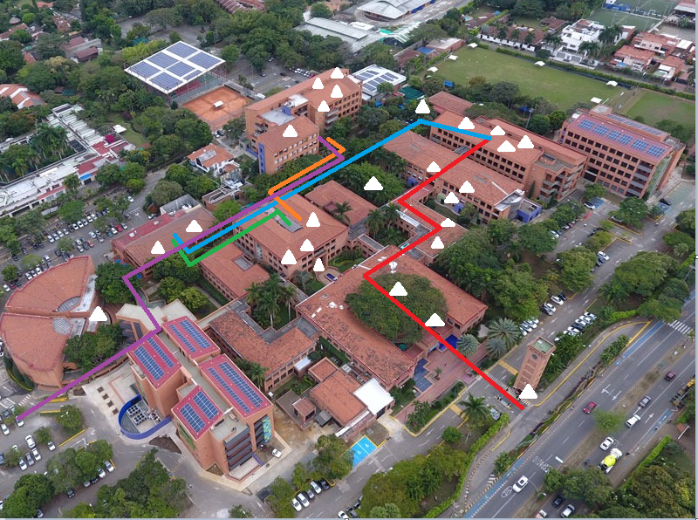
Actor | Sistema
El estudiante ingresa por la portería principal de la universidad Icesi (en la generalidad, se entiende por cualquier portería habilitada adecuadamente). | El sensor de la portería principal identifica (identidad única) al individuo que está ingresando a la universidad. Hace el registro en el sistema de este evento.
El estudiante pasa por la plaza del Samán y se dirige a los baños del edificio B | El sensor del primer piso de Samán identifica al individuo y registra que el estudiante acaba de pasar por ese punto de referencia. El sistema no identifica ningún contacto cercano.
El estudiante llega a los baños del B | El sensor de los baños del B identifica al individuo y registra que el estudiante acaba de pasar por ese punto de referencia. El sistema no identifica ningún contacto cercano.
El estudiante sale de los baños del B y se dirige a clase de 11 a.m a 1:00 p.m en el edificio D, salón 203D | Los sensores de los edificios C y D del primer piso identifican al estudiante que acaba de pasar por esos puntos de referencia. El sensor del segundo piso del edificio D identifica al estudiante en ese punto de referencia. El sistema no identifica ningún contacto cercano.
El estudiante permanece por dos horas en el salón 203 del edificio D, realizando actividades del curso: trabajo en grupos, sale al tablero, etc. | El sensor más cercano al 203D del edificio D identifica que el estudiante tiene contacto cercano con otros 4 estudiantes. El sistema identifica a cada uno de estos 5 estudiantes, y para cada uno registra los datos de los otros 4 como contactos cercanos, con fecha, hora y lugar.
El estudiante sale del edificio D y se dirige a la cafetería central. En el recorrido habla con algunas personas. | Los sensores del edificio de Bienestar y del primer piso del edificio D identifican al individuo al salir del edificio. En el recorrido también es identificado por los sensores de Wonka y Biblioteca del primer piso. El sistema identifica a dos profesores con los que el estudiante tuvo contacto cercano en Wonka. Para el estudiante y los dos profesores involucrados, el sistema registra los datos de los respectivos contactos con fecha, hora y lugar.
El estudiante llega a la cafetería central para almorzar | El sensor del primer piso de la cafetería central identifica al estudiante en el punto de referencia. El sistema no identifica ningún contacto cercano.
Después almorzar, el estudiante se ubica en una mesa a 6 metros de distancia de otros estudiantes. Algunos compañeros se le acercan y hablan por 5 minutos. | El sistema no identifica ningún contacto cercano.
El estudiante una vez termina de almorzar se dirige al tercer piso de Biblioteca, hasta tomar su clase de 4:00 p.m en el segundo piso del edificio L | Los sensores del primer, segundo y tercer piso de la biblioteca identifican al estudiante en estos puntos de referencia. El sistema no identifica ningún contacto cercano.
El estudiante se dirige a su clase de 4:00 p.m en el segundo piso del edificio L | El sensor del primer y segundo piso de la biblioteca identifican al estudiante al salir. En el recorrido es identificado por los sensores de Wonka y del primer piso del edificio L. El sistema no identifica ningún contacto cercano en esos puntos de referencia.
El estudiante llega al salón 204 del edificio L | El sensor del segundo piso del edificio L identifica al estudiante en ese punto de referencia.
El estudiante permanece por dos horas en el salón 204 del edificio L, realizando actividades del curso: trabajo en grupos, sale al tablero, etc. | El sensor más cercano al 204L identifica que el tuvo contacto cercano con 3 compañeros. El sistema identifica a los 4 estudiantes involucrados en el contacto cercano, y para cada uno de ellos registra los datos de otros 3 con fecha, hora y lugar.
El estudiante sale de clase a las 6:00 pm y se dirige a la salida que conecta con Carulla | El sensor del primer piso del edificio L identifica al estudiante al salir del edificio. En el recorrido es identificado por los sensores de Wonka, primer piso de biblioteca, primer piso de la cafetería central y el hall de auditorios. El sistema no identifica ningún contacto cercano.
El estudiante sale de la Universidad por la salida que conecta con Carulla | El sensor de la salida que conecta con Carulla identifica al estudiante en ese punto de referencia. El sistema no identifica ningún contacto cercano, y marca su salida.

